Sheet1
urun adedi: | 100 |  |  |  |  | urun adedi: | 100

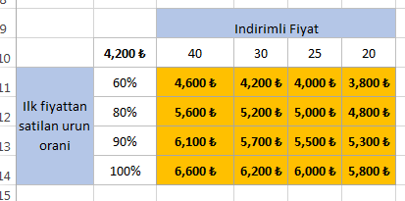
=100%-C5
 | fiyat | satilan oran |  |  |  |  | fiyat | satilan oran
ilk fiyat | 50 | 60% |  |  |  | ilk fiyat | 100 | 40%
indirimli fiyat | 30 | 40% |  |  |  | indirimli fiyat | 80 | 60%
toplam kazanç |  | 4,200.0 ₺ |  |  |  | toplam kazanç |  | 8,800.0 ₺

 |  | Indirimli Fiyat |  |  |  |  |  |  |  | Indirimli Fiyat
 | 4,200 ₺ | 40 | 30 | 25 | 20 |  |  |  | 8,800 ₺ | 40 | 30 | 25 | 20
Ilk fiyattan satilan urun orani | 60% | 4,600 ₺ | 4,200 ₺ | 4,000 ₺ | 3,800 ₺ |  |  | Ilk fiyattan satilan urun orani | 60% | 7,600 ₺ | 7,200 ₺ | 7,000 ₺ | 6,800 ₺
 | 80% | 4,800 ₺ | 4,600 ₺ | 4,500 ₺ | 4,400 ₺ |  |  |  | 80% | 8,800 ₺ | 8,600 ₺ | 8,500 ₺ | 8,400 ₺
 | 90% | 4,900 ₺ | 4,800 ₺ | 4,750 ₺ | 4,700 ₺ |  |  |  | 90% | 9,400 ₺ | 9,300 ₺ | 9,250 ₺ | 9,200 ₺
 | 100% | 5,000 ₺ | 5,000 ₺ | 5,000 ₺ | 5,000 ₺ |  |  |  | 100% | 10,000 ₺ | 10,000 ₺ | 10,000 ₺ | 10,000 ₺
 |  | =$B$5*$B$2*$B$11+C10*$B$2*40%
 |  | 4600 | 4200 | 4000 | 3800 |  |  | indirimli fiyat satış yüzdesini hep %40 alıyor bu nedenle oluşan tabloda hatalı oluyor, yani
 |  | 4800 | 4600 | 4500 | 4400 |  |  | C6 hücresindeki formül “=100%-C5” şeklinde olmalı kanımca, bu şekilde yaptığımda düzeldi değerler efendim.
 |  | 4900 | 4800 | 4750 | 4700
 |  | 5000 | 5000 | 5000 | 5000

açıklama
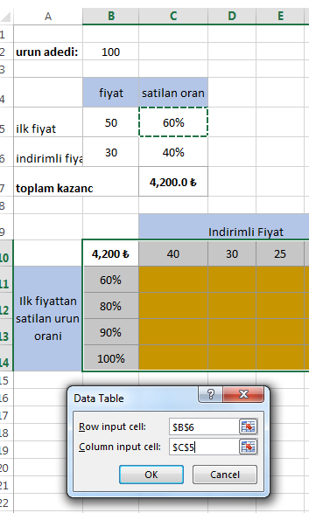
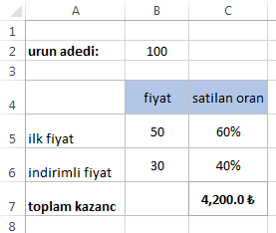
Elimizde 100 adet ürün var bu ürünlerin %60 ını ilk fiyat olan 50 tl den, geri kalan %40 ını ise indirimli fiyat olan 30TL den sattık. Toplam kazancımız ne olur?

toplam kazanç= 100 * %60 *50 TL + 100 *%40 *30TL = 4200TL

1.adim: Bir matris tablosu oluşturup farklı satış oranlarında ve indirimli fiyatlarda yeni kazancımızın ne olur bulmaya çalışacağız.

Bu formülde farkli indirimli fiyatlari C10:F10 sütununa yazdık, ilk fiyattan satılan ürün % sini ise B11:B14 satır araligina yazdık. Bunlar değişecek değerler, analiz yaparken bunlar dışındaki değerleri sabit tutacağız. Toplam satilan urun adedi ve indirimsiz ilk fiyat sabit. | 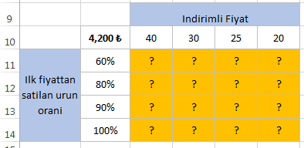

2.adim: Tum tablo secili iken,Veri (data) kısmına gidelim, burada Durum çözümlemesi (What if Analysis ) sekmesini açalım ve en alttaki veri tablosu (data table) komutuna tıklayalım.

3.adim :Satirdaki degelerim farkli indirimli fiyatlar yani B6 hucresi, sutundaski degerim ise farkli satilan urun oranlari yani C5 hucresi.

4.adim: Farkli indirimli fiyatlar ve satis oranlarina gore toplam kazac matrix tablomuz hesaplandi.

